Sheet1
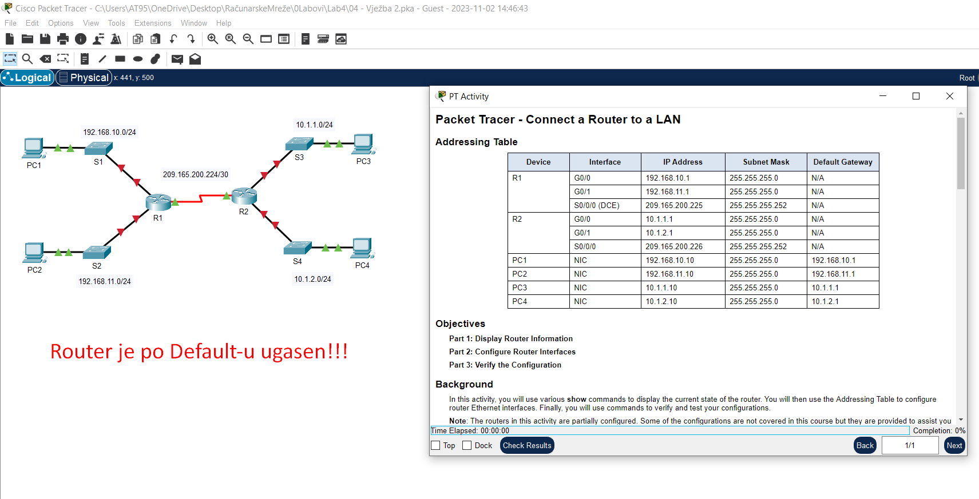
 |  |  | Ono što treba da se uradi jeste da se uspostavi konekcija između rutera i switch-eva..
 |  |  | Radićemo preko konzole..

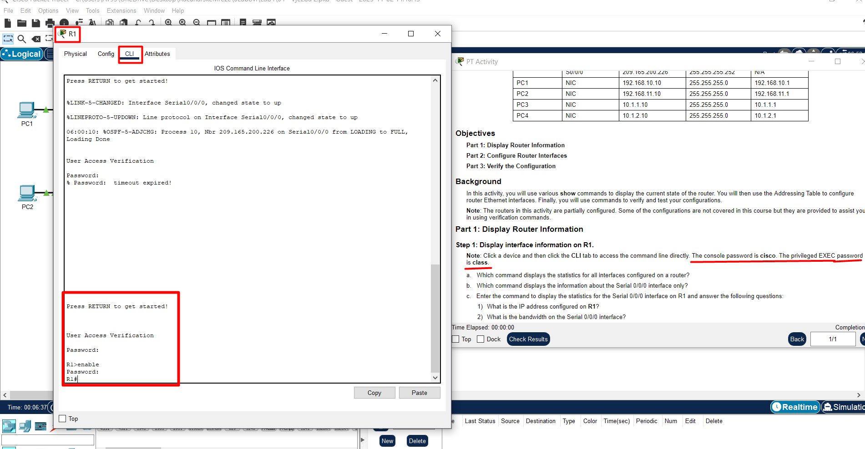
 |  |  | Na oba rutera,
 |  |  | prvi ili ti line-console password glasi cisco, a za privilegovani mod password glasi class..

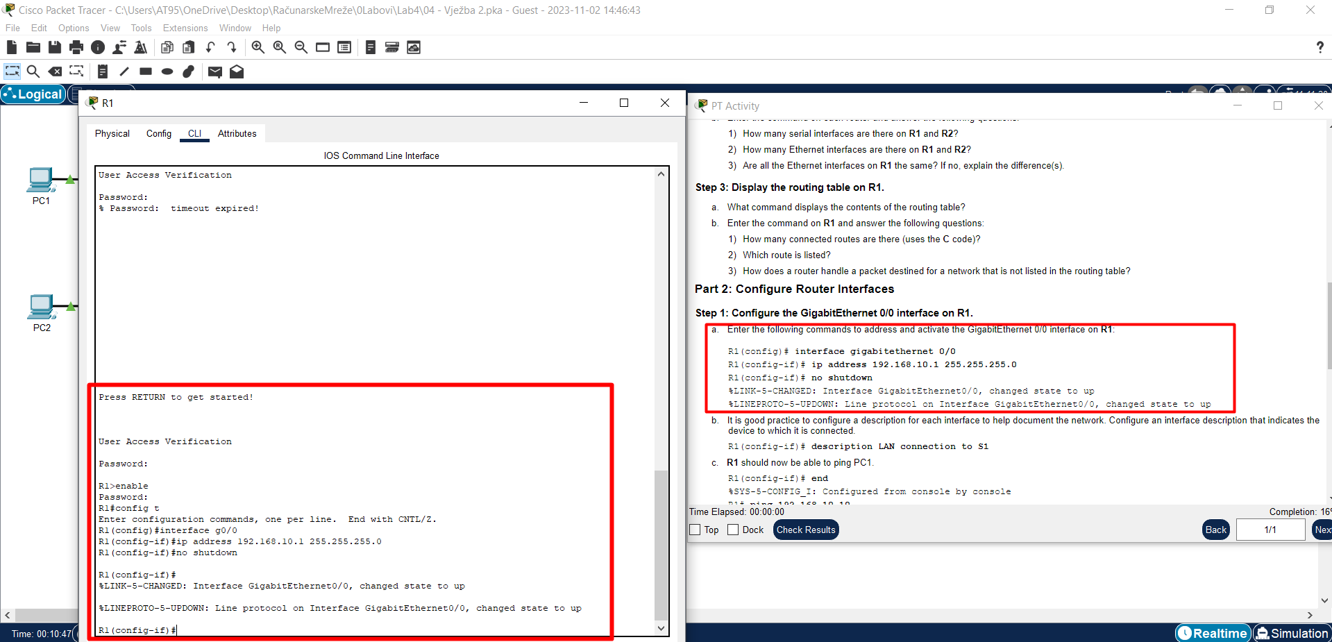
 |  |  | 1)
 |  |  | Uspostavljam konekciju između R1 i Switch1 pa Switch2, dakle:
 |  |  | config t
 |  |  | interface g0/0
 |  |  | ip address IPv4 adresa(iz tabele..) Subnet Mask(iz tabele..)
 |  |  | no shutdown
 |  |  | descritpion LAN connection to S1
 |  |  | end
 |  |  | write

 |  |  | config t
 |  |  | interface g1/0
 |  |  | ip address IPv4 adresa(iz tabele..) Subnet Mask(iz tabele..)
 |  |  | no shutdown
 |  |  | descritpion LAN connection to S2
 |  |  | end
 |  |  | write

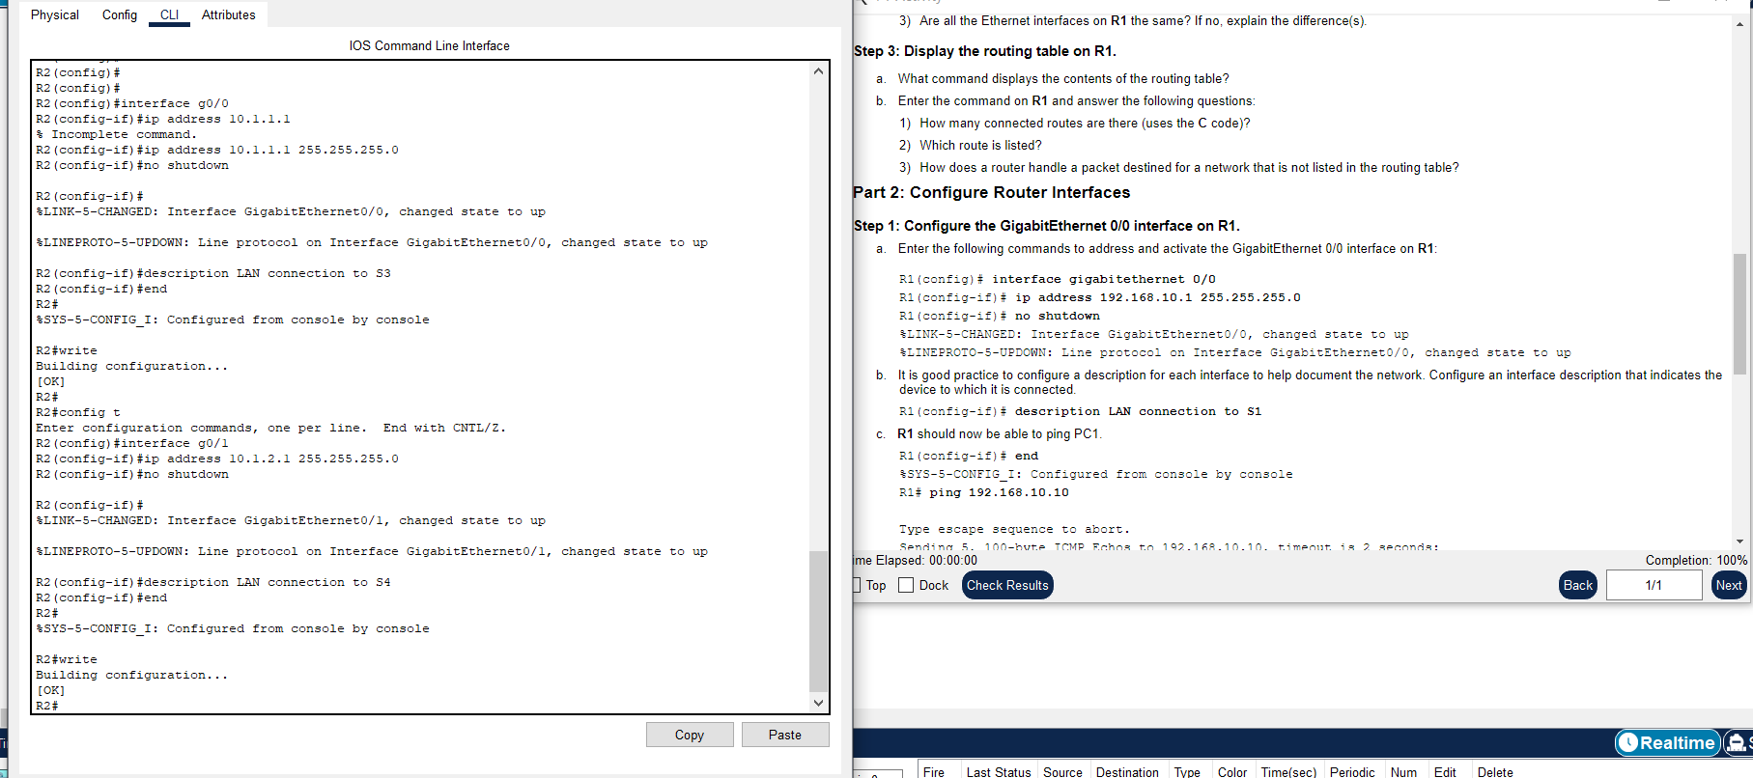
 |  |  | 2)
 |  |  | Uspostavljam konekciju između R2 i Switch3 pa Switch4, dakle:
 |  |  | config t
 |  |  | interface g0/0
 |  |  | ip address IPv4 adresa(iz tabele..) Subnet Mask(iz tabele..)
 |  |  | no shutdown
 |  |  | descritpion LAN connection to S3
 |  |  | end
 |  |  | write

 |  |  | config t
 |  |  | interface g1/0
 |  |  | ip address IPv4 adresa(iz tabele..) Subnet Mask(iz tabele..)
 |  |  | no shutdown
 |  |  | descritpion LAN connection to S4
 |  |  | end
 |  |  | write

Mislim da je sve već poznato i prerađeno.. | Novitet su eto komande konfigurisanje interface-A rutera:
 | configt
 | interface gX/Y | tako da se pozicioniram na željeni interface!
 | ip address
 | no shutdown | upalim ruter!
 | description "neki text.." | kao poruka za nekoga koga zanima šta sam radio na ruteru ..recimo kao u prethodnom gdje sam uspostavio Lan connection to ..
 | end
 | write

